상품제안서
칼라봉투 대봉투 330X245 | 상품코드: S41509

 |  |  |  |  |  |  | 02-713-8555 | www.synergygift.co.kr
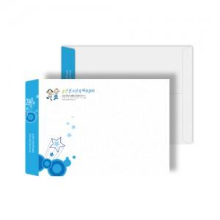

【상세/제작정보】 | <p><span style="font-size: 14pt;">※ 1,000개 단위로 제작 가능합니다.</span></p><p>&nbsp;</p><p><span style="font-size: 14pt;">※ 운임비 별도 발생 됩니다.</span></p>

【인쇄/포장옵션】 | 풀칼라 / 포장불가능

【공급단가】 | 수량 | 1,000~ | 3,000~ | 10,000~ | 30,000~ | 50,000~
*VAT별도 | 백색모조지120g | 135원 | 124원 | 116원 | 114원 | 112원
 | 레자크 체크 고백색110g | 176원 | 162원 | 151원 | 149원 | 146원
 | 레자크 줄무늬 고백색110g | 176원 | 162원 | 151원 | 149원 | 146원
 | 크라프트지100g | 176원 | 162원 | 151원 | 149원 | 146원

【상품 URL】 | https://www.synergygift.co.kr:443/src/goods_detail.php?gdno=41509

